行政事業レビューシート
 |  |  |  |  |  |  |  |  |  |  |  |  |  |  |  |  |  |  |  |  |  |  | 事業番号 |  |  |  |  |  | 0284
平成２７年度行政事業レビューシート |  |  |  |  |  |  |  |  |  |  |  |  |  |  |  |  |  |  |  |  |  | （ | 国土交通省 |  |  |  |  |  |  |  |  | ）
事業名 |  |  |  | 独立行政法人鉄道建設・運輸施設整備支援機構運営費交付金 |  |  |  |  |  |  |  |  |  |  | 担当部局庁 |  |  |  | 鉄道局 海事局 総合政策局 |  |  |  |  |  |  |  | 作成責任者
事業開始年度 |  |  |  | 平成１５年度 |  |  | 事業終了 （予定）年度 |  |  |  | 終了予定なし |  |  |  | 担当課室 |  |  |  | 鉄道事業課 船舶産業課 交通支援課 |  |  |  |  |  |  |  | 課長 大野 達 課長 大坪 新一郎 課長 髙桒 圭一
会計区分 |  |  |  | 一般会計 |  |  |  |  |  |  |  |  |  |  | 政策・施策名 |  |  |  | 8 都市・地域交通等の快適性・利便性の向上 26 鉄道網を充実・活性化させる（助成勘定） 27 地域公共交通の維持・活性化を推進する （地域公共交通等勘定） 11 ICTの利活用及び技術研究開発の推進 41 技術研究開発を推進する（海事勘定）
根拠法令 （具体的な 条項も記載） |  |  |  | 独立行政法人通則法第４６条第１項 |  |  |  |  |  |  |  |  |  |  | 関係する計画、通知等 |  |  |  | -
主要政策・施策 |  |  |  |  |  |  |  |  |  |  |  |  |  |  | 主要経費 |  |  |  | その他の事項経費
事業の目的 （目指す姿を簡潔に。3行程度以内） |  |  |  | （独）鉄道・運輸機構が行う鉄道整備に対する助成業務の処理及び高度船舶技術開発等業務の処理、出資等業務の処理に必要な財政措置を講ずる。
事業概要 （5行程度以内。別添可） |  |  |  | 鉄道整備に対する助成業務については、必要なノウハウが蓄積されている（独）鉄道・運輸機構が補助金等の交付業務を効率的に行う。また、高度船舶技術開発等業務については、内航海運の効率化、環境負荷低減に資する高度船舶技術の実用化支援業務等を行う。これらの他、出資等業務については、地域公共交通活性化再生法に基づき国土交通大臣の認定を受けた事業に対する出資等の業務を行う。
実施方法 |  |  |  | 交付
予算額・ 執行額 （単位:百万円） |  |  |  |  |  |  |  | 24年度 |  |  |  |  | 25年度 |  |  |  |  | 26年度 |  |  |  |  |  | 27年度 |  |  |  | 28年度要求
 |  |  |  | 予算の状況 | 当初予算 |  |  | 241 |  |  |  |  | 225 |  |  |  |  | 234 |  |  |  |  |  | 282 |  |  |  | 266
 |  |  |  |  | 補正予算 |  |  | ▲ 13 |  |  |  |  | - |  |  |  |  | - |  |  |  |  |  | -
 |  |  |  |  | 前年度から繰越し |  |  | - |  |  |  |  | - |  |  |  |  | - |  |  |  |  |  | -
 |  |  |  |  | 翌年度へ繰越し |  |  | - |  |  |  |  | - |  |  |  |  | - |  |  |  |  |  | -
 |  |  |  |  | 予備費等 |  |  | - |  |  |  |  | - |  |  |  |  | - |  |  |  |  |  | -
 |  |  |  |  | 計 |  |  | 228 |  |  |  |  | 225 |  |  |  |  | 234 |  |  |  |  |  | 282 |  |  |  | 266
 |  |  |  | 執行額 |  |  |  | 228 |  |  |  |  | 225 |  |  |  |  | 234
 |  |  |  | 執行率（％） |  |  |  | 100% |  |  |  |  | 100% |  |  |  |  | 100%
成果目標及び成果実績 （アウトカム） |  |  |  | 定量的な成果目標 |  |  |  | 成果指標 |  |  |  |  |  |  |  | 単位 |  |  | 24年度 |  |  |  | 25年度 |  |  | 26年度 |  |  | 目標最終年度
 |  |  |  |  |  |  |  |  |  |  |  |  |  |  |  |  |  |  |  |  |  |  |  |  |  |  |  |  |  | 29 | 年度
 |  |  |  | 一般管理費について、中期目標期間の最終年度（平成２９年度）において、24年度比で１５％程度に相当する額を削減する。 |  |  |  | 各勘定における一般管理費の予算額合計。 |  |  |  |  |  |  | 成果実績 | 百万円 |  |  | 28,318 |  |  |  | 26,999 |  |  | 26,396
 |  |  |  |  |  |  |  |  |  |  |  |  |  |  | 目標値 | - |  |  | - |  |  |  | - |  |  | - |  |  | 24,060
 |  |  |  |  |  |  |  |  |  |  |  |  |  |  | 達成度 | ％ |  |  | - |  |  |  | - |  |  | -
成果目標及び成果実績（アウトカム）欄についてさらに記載が必要な場合はチェックの上【別紙１】に記載

活動指標及び活動実績 （アウトプット） |  |  |  | 活動指標 |  |  |  |  |  |  |  |  |  |  |  | 単位 |  |  | 24年度 |  |  |  | 25年度 |  |  | 26年度 |  |  | 27年度活動見込
 |  |  |  | 鉄道整備に対する助成業務おける交付決定件数。 |  |  |  |  |  |  |  |  |  |  | 活動実績 | 件数 |  |  | 124 |  |  |  | 102 |  |  | 74
 |  |  |  |  |  |  |  |  |  |  |  |  |  |  | 当初見込み | 件数 |  |  | 42 |  |  |  | 47 |  |  | 47 |  |  | 41
単位当たり コスト |  |  |  | 算出根拠 |  |  |  |  |  |  |  |  |  |  |  | 単位 |  |  | 24年度 |  |  |  | 25年度 |  |  | 26年度 |  |  | 27年度見込
 |  |  |  | 執行額(百万円)／勘定数 |  |  |  |  |  |  |  |  |  |  | 単位当たり コスト | 百万円 |  |  | 114 |  |  |  | 113 |  |  | 117 |  |  | 94
 |  |  |  |  |  |  |  |  |  |  |  |  |  |  | 計算式 | ／ |  |  | ２２８／２ |  |  |  | ２２５／２ |  |  | ２３４／２ |  |  | ２８２／３
平成27・28年度予算内訳（単位：百万円） |  | 費 目 |  |  |  | 27年度当初予算 |  |  |  | 28年度要求 |  |  |  | 主な増減理由
 |  | 独立行政法人鉄道建設・運輸施設整備支援機構助成勘定運営費交付金 |  |  |  | 220 |  |  |  | 214 |  |  |  | 経費の節減に向けた取り組みを実施することに加え、海事勘定は平成２７年度をもって運営費交付金対象業務が終了することによる減。 ※百万円未満を四捨五入しているため、「予算額・執行額」欄と誤差が生じている。
 |  | 独立行政法人鉄道建設・運輸施設整備支援機構海事勘定運営費交付金 |  |  |  | 8 |  |  |  | 0
 |  | 独立行政法人鉄道建設・運輸施設整備支援機構地域公共交通等勘定運営費交付金 |  |  |  | 53 |  |  |  | 51
 |  | 計 |  |  |  | 281 |  |  |  | 265

事業所管部局による点検・改善
 |  | 項 目 |  |  |  |  |  |  |  |  |  |  |  |  |  |  |  | 評 価 |  | 評価に関する説明
国費投入の必要性 |  | 事業の目的は国民や社会のニーズを的確に反映しているか。 |  |  |  |  |  |  |  |  |  |  |  |  |  |  |  | ○ |  | 鉄道整備に対する助成業務（補助金交付等）の処理及び高度船舶技術開発等業務の処理に必要な財政措置を講ずるものであり、広く国民のニーズがあり、優先度が高く、地方自治体、民間等に委ねることはできない。
 |  | 地方自治体、民間等に委ねることができない事業なのか。 |  |  |  |  |  |  |  |  |  |  |  |  |  |  |  | ○ |  | 同上
 |  | 政策目的の達成手段として必要かつ適切な事業か。政策体系の中で優先度の高い事業か。 |  |  |  |  |  |  |  |  |  |  |  |  |  |  |  | ○ |  | 同上
事業の効率性 |  | 競争性が確保されているなど支出先の選定は妥当か。 |  |  |  |  |  |  |  |  |  |  |  |  |  |  |  | ‐
 |  | 受益者との負担関係は妥当であるか。 |  |  |  |  |  |  |  |  |  |  |  |  |  |  |  | ‐
 |  | 単位当たりコスト等の水準は妥当か。 |  |  |  |  |  |  |  |  |  |  |  |  |  |  |  | ○ |  | 運営費交付金算定ルールに則り、各勘定毎、前年度の予算額に効率化係数を乗じた額を算定しているため妥当である。
 |  | 資金の流れの中間段階での支出は合理的なものとなっているか。 |  |  |  |  |  |  |  |  |  |  |  |  |  |  |  | ‐
 |  | 費目・使途が事業目的に即し真に必要なものに限定されているか。 |  |  |  |  |  |  |  |  |  |  |  |  |  |  |  | ○ |  | 独立行政法人通則法第４６条の規定に基づき、鉄道整備に対する助成業務（補助金交付等）の処理及び高度船舶技術開発等業務の処理に必要な財政措置を講ずるものであり、費目・使途は事業目的に即し真に必要なものに限定されている。
 |  | 不用率が大きい場合、その理由は妥当か。（理由を右に記載） |  |  |  |  |  |  |  |  |  |  |  |  |  |  |  | ‐
 |  | その他コスト削減や効率化に向けた工夫は行われているか |  |  |  |  |  |  |  |  |  |  |  |  |  |  |  | ‐
事業の有効性 |  | 成果実績は成果目標に見合ったものとなっているか |  |  |  |  |  |  |  |  |  |  |  |  |  |  |  | ‐
 |  | 事業実施に当たって他の手段・方法等が考えられる場合、それと比較してより効果的あるいは低コストで実施できているか。 |  |  |  |  |  |  |  |  |  |  |  |  |  |  |  | ‐
 |  | 活動実績は見込みに見合ったものであるか。 |  |  |  |  |  |  |  |  |  |  |  |  |  |  |  | ‐
 |  | 整備された施設や成果物は十分に活用されているか。 |  |  |  |  |  |  |  |  |  |  |  |  |  |  |  | ‐
関連事業 |  | 関連する事業がある場合、他部局・他府省等と適切な役割分担を行っているか。（役割分担の具体的な内容を各事業の右に記載） |  |  |  |  |  |  |  |  |  |  |  |  |  |  |  | ‐
 |  | 所管府省・部局名 |  |  |  |  |  | 事業番号 |  |  |  | 事業名

点検・改善結果 |  | 点検結果 |  | 中期目標期間の最終年度（平成２９年度）において、前中期目標期間の最終年度（平成24年度）比で１５％程度に相当する額を削減することを定めている。
 |  | 改善の 方向性 |  | 上記目標を達成するため、引き続き経費の削減に向けた取組を実施していく。
外部有識者の所見

行政事業レビュー推進チームの所見
事業内容の 一部改善 |  |  | 引き続き、成果目標の達成に向け、コスト縮減に努めるべきである。
所見を踏まえた改善点/概算要求における反映状況
縮減 |  |  | チーム所見を踏まえ、引き続き、中期目標期間の予算縮減の達成に向け、経費縮減に努めることとした。
備考

関連する過去のレビューシートの事業番号
平成22年度 |  |  |  | 290 |  |  |  |  | 平成23年度 |  |  |  | 267 |  |  |  |  |  |  | 平成24年度 |  |  |  |  | 274
平成25年度 |  |  |  | 287 |  |  |  |  | 平成26年度 |  |  |  | 278
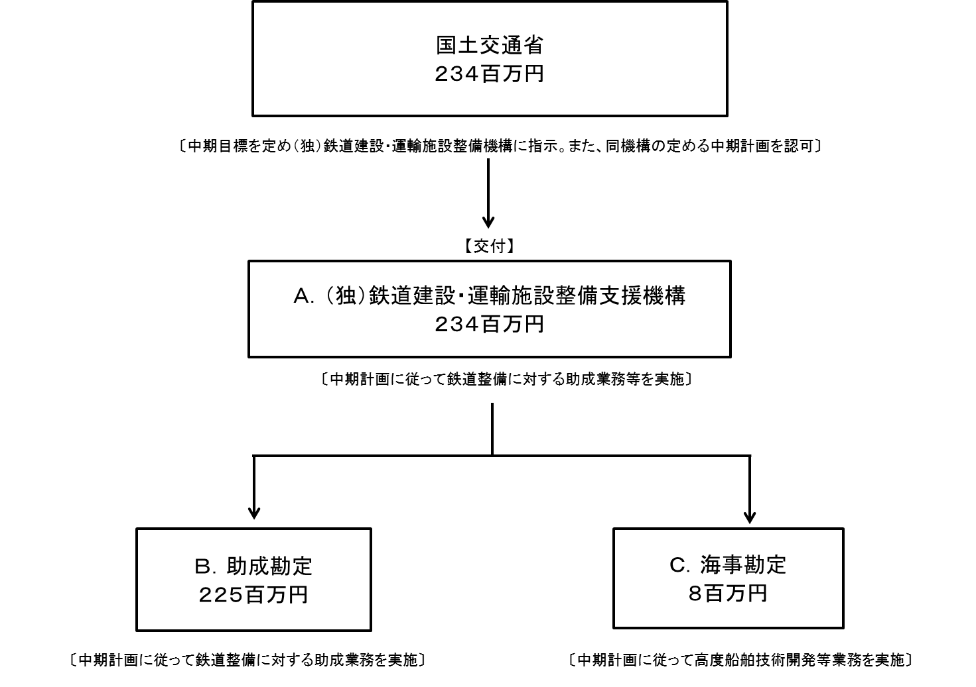 資金の流れ （資金の受け取り先が何を行っているかについて補足する）（単位：百万円） |  |  |  | ※平成26年度実績を記入。執行実績がない新規事業、新規要求事業については現時点で予定やイメージを記入。

費目・使途 （「資金の流れ」においてブロックごとに最大の金額が支出されている者について記載する。費目と使途の双方で実情が分かるように記載） |  |  |  | A.独立行政法人鉄道建設・運輸施設整備支援機構 |  |  |  |  |  |  |  |  |  |  |  |  | E.
 |  |  |  | 費 目 |  | 使 途 |  |  |  |  |  |  |  |  | 金 額 (百万円） |  | 費 目 |  |  |  | 使 途 |  |  |  |  |  |  |  |  | 金 額 (百万円）
 |  |  |  | 人件費 |  | 基準給与額 |  |  |  |  |  |  |  |  | 178
 |  |  |  | 物件費 |  | 一般管理費 |  |  |  |  |  |  |  |  | 55
 |  |  |  | 物件費 |  | 業務経費 |  |  |  |  |  |  |  |  | 1

 |  |  |  | 計 |  |  |  |  |  |  |  |  |  |  | 234 |  | 計 |  |  |  |  |  |  |  |  |  |  |  |  | 0
 |  |  |  | B.独立行政法人鉄道建設・運輸施設整備支援機構 |  |  |  |  |  |  |  |  |  |  |  |  | F.
 |  |  |  | 費 目 |  | 使 途 |  |  |  |  |  |  |  |  | 金 額 (百万円） |  | 費 目 |  |  |  | 使 途 |  |  |  |  |  |  |  |  | 金 額 (百万円）
 |  |  |  | 人件費 |  | 基準給与額 |  |  |  |  |  |  |  |  | 171
 |  |  |  | 物件費 |  | 一般管理費 |  |  |  |  |  |  |  |  | 54

 |  |  |  | 計 |  |  |  |  |  |  |  |  |  |  | 225 |  | 計 |  |  |  |  |  |  |  |  |  |  |  |  | 0
 |  |  |  | C.独立行政法人鉄道建設・運輸施設整備支援機構 |  |  |  |  |  |  |  |  |  |  |  |  | G.
 |  |  |  | 費 目 |  | 使 途 |  |  |  |  |  |  |  |  | 金 額 (百万円） |  | 費 目 |  |  |  | 使 途 |  |  |  |  |  |  |  |  | 金 額 (百万円）
 |  |  |  | 人件費 |  | 基準給与額 |  |  |  |  |  |  |  |  | 7
 |  |  |  | 物件費 |  | 業務経費 |  |  |  |  |  |  |  |  | 1

 |  |  |  | 計 |  |  |  |  |  |  |  |  |  |  | 8 |  | 計 |  |  |  |  |  |  |  |  |  |  |  |  | 0
 |  |  |  | D. |  |  |  |  |  |  |  |  |  |  |  |  | H.
 |  |  |  | 費 目 |  | 使 途 |  |  |  |  |  |  |  |  | 金 額 (百万円） |  | 費 目 |  |  |  | 使 途 |  |  |  |  |  |  |  |  | 金 額 (百万円）

 |  |  |  | 計 |  |  |  |  |  |  |  |  |  |  | 0 |  | 計 |  |  |  |  |  |  |  |  |  |  |  |  | 0
費目・使途欄についてさらに記載が必要な場合はチェックの上【別紙２】に記載

 | 支出先上位１０者リスト
 | A.
 |  | 支 出 先 |  |  |  |  | 業 務 概 要 |  |  |  |  |  |  |  |  |  |  |  |  |  |  |  |  | 支 出 額 （百万円） |  |  | 入札者数 |  |  | 落札率
1 |  | 独立行政法人鉄道建設・運輸施設整備支援機構 |  |  |  |  | 鉄道整備に対する助成業務の処理及び高度船舶技術開発等業務 |  |  |  |  |  |  |  |  |  |  |  |  |  |  |  |  | 234 |  |  | - |  |  | -

 | B
 |  | 支 出 先 |  |  |  |  | 業 務 概 要 |  |  |  |  |  |  |  |  |  |  |  |  |  |  |  |  | 支 出 額 （百万円） |  |  | 入札者数 |  |  | 落札率
1 |  | 独立行政法人鉄道建設・運輸施設整備支援機構 |  |  |  |  | 鉄道整備に対する助成業務の処理 |  |  |  |  |  |  |  |  |  |  |  |  |  |  |  |  | 225 |  |  | - |  |  | -

 | C
 |  | 支 出 先 |  |  |  |  | 業 務 概 要 |  |  |  |  |  |  |  |  |  |  |  |  |  |  |  |  | 支 出 額 （百万円） |  |  | 入札者数 |  |  | 落札率
1 |  | 独立行政法人鉄道建設・運輸施設整備支援機構 |  |  |  |  | 高度船舶技術開発等業務 |  |  |  |  |  |  |  |  |  |  |  |  |  |  |  |  | 8 |  |  | - |  |  | -

支出先上位10社リスト欄についてさらに記載が必要な場合はチェックの上【別紙３】に記載

